World Equity
SUSTAINABLE WORLD EQUITY

CHARAKTERISTIKA FONDU
STRUKTURA FONDU

2,90% hotovost | 0.029
6,40% komunikační služby | 0.064
14,60% finanční služby | 0.146
9,60% průmysl | 0.096
5,30% spotřeba - cyklická | 0.053
11,30% zdravotnictví | 0.113
12,50% spotřeba - necyklická | 0.125
26,30% informační technologie | 0.263
11,10% ostatní | 0.111
Název fondu: | SRI SUSTAINABLE WORLD EQUITY

AKCIOVÝ FOND
Investiční manažer: | Generali Investments Partners S.p.A.
Hodnota fondu: | 543,76 mEUR
Počátek obchodování: | 2006-07-26
Investiční cíl: Cílem fondu je překonat jeho benchmark (kterým je MSCI World – Net Total Return Index). Fond investuje především do akcií společností s velkou tržní kapitalizací. Dále může investovat do hotovosti, krátkodobých dluhových instrumentů a dluhopisů. Fond může používat finanční nástroje a deriváty pro zajišťovací účely, pro efektivní správu portfolia a pro investiční účely.

POPLATKY GENERALI ČESKÁ POJIŠŤOVNA A.S.*
TOP 10
GENERALI INVESTMENTS LUXEMBOURG SA
Rozdíl mezi nákupním a prodejním kurzem podílových jednotek: | Běžné/jednorázové pojistné: 5 %/0 % Mimořádné pojistné 2% resp. 3 %** | Společnost |  |  | % v portfoliu | Sektor
Částečný odkup: | 0,25 % z odkoupené částky, minimálně však 50 Kč a maximálně 500 Kč | Apple Inc. (AAPL UW) |  |  | 4.97 | informační technologie
Poplatky za přemístění: | V každém poj. roce 2 zdarma, jinak 0,25 % akt. hodnoty přemístěných jednotek, min. 50 Kč a max. 500 Kč. | Microsoft Corp (MSFT UW) |  |  | 4.58 | informační technologie
Poplatky za správu fondu***: | 2 % p.a. | Alphabet Inc-CL A (GOOGL UW) |  |  | 2.98 | komunikační služby
* výtah ze sazebníku poplatků k IŽP týkající se fondů, v případě rozdílů platí sazebník poplatků |  | Amazon.com, Inc. (AMZN UW) |  |  | 2.51 | spotřeba - necyklická
** závisí na produktu *** náklady za správu fondu jsou započtené v NAV (t.j. v kurzu) |  | NVIDIA CORP (NVDA UW) |  |  | 1.57 | informační technologie
KOMENTÁŘ K TRHU
KOMENTÁR TRHU
KOMENTÁŘ TRHU
KOMENTÁŘ TRHU
VÝKONNOST FONDU
 |  | TESLA INC (TSLA UW) |  |  | 1.27 | spotřeba - necyklická
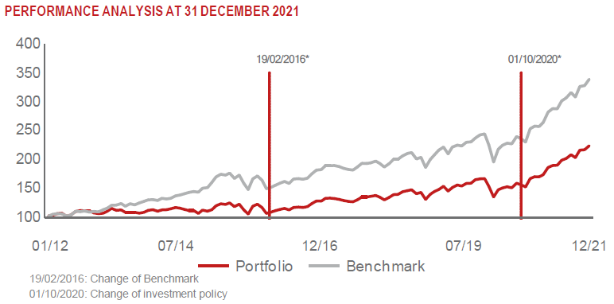 |  | ACCENTURE PLC-CL A (ACN UN) |  |  | 1.01 | informační technologie
 |  | ASML HOLDING NV (ASML NA) |  |  | 0.82 | informační technologie
 |  | CISCO SYSTEMS INC (CSCO UW) |  |  | 0.81 | informační technologie
 |  | HOME DEPOT INC (HD UN) |  |  | 0.81 | spotřeba - necyklická

STATISTIKY
 |  | STD | IR | TE | Rating Morningstar(4) |  | Quartile Morn.
 |  | 10.70% | 0.06% | 1.14% | x |  | x
 |  | (1) Standard Deviation (Směrodatná odchylka): míra rizika, volatilita výkonnosti fondu. (2) Information Ratio (Informační poměr): poměr průměrně dosaženého výnosu oproti odchylce od indexu. (3) Tracking Error: směrodatná odchylka rozdílu výkonnosti fondu

VÝKONNOST (EUR)

 |  | 1 měsíc (%) | YTD (%) |  | 1 rok (%) | od počátku (%)
SUSTAINABLE WORLD EQUITY (ISIN: LU0260158042) |  | -0.76 | 26.21 |  | 26.21 | 60.34
Benchmark * |  | 3.21 | 31.07 |  | 31.07 | -
Excess Return |  | -3.97 | -4.86 |  | -4.86 | NA
Prosinec 2021
* MSCI World – Net Total Return Index
Hodnota investice do podílových fondů může růst, klesat nebo stagnovat podle situace na finančních trzích. Minulé výnosy nejsou zárukou výnosů v budoucnu.

